プロジェクト リスク評価
プロジェクト リスク評価テンプレート
プロジェクト ID | プロジェクト名 |  |  |  |  |  | プロジェクト マネージャー

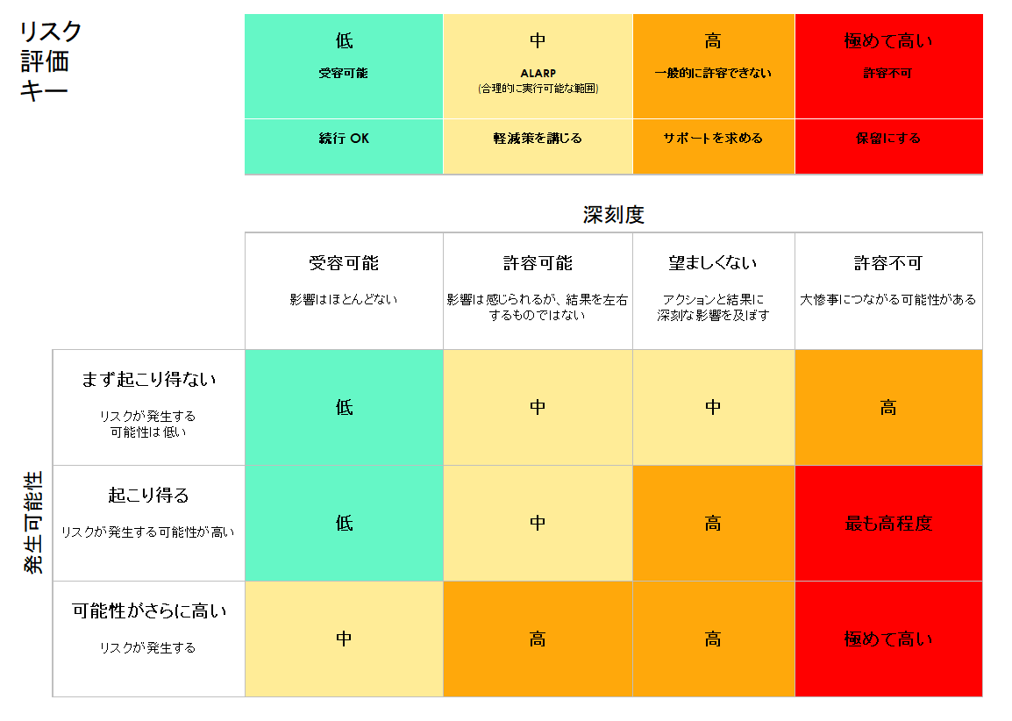
 |  |  | 軽減前 |  |  |  | 軽減後
参照/ID | アクティビティ | リスク | リスクの深刻度 | リスクの発生可能性 | リスク レベル | 軽減策/警告/解決策 | リスクの深刻度 | リスクの発生可能性 | リスク レベル | 続行の可否 | リスク深刻度 | リスクの発生可能性 | リスクレベル | 続行の可否
 |  |  | 受容可能 | 可能性がさらに高い | 低 |  | 受容可能 | まず起こり得ない | 低 | はい | 受容可能 | まず起こり得ない | 低 | はい
 |  |  | 許容可能 | 起こり得る | 中 |  | 受容可能 | まず起こり得ない | 低 | はい | 許容可能 | 起こり得る | 中 | いいえ
 |  |  | 望ましくない | 可能性がさらに高い | 高 |  | 許容可能 | 起こり得る | 中 | はい | 望ましくない | 可能性がさらに高い | 高
 |  |  | 許容不可 | 可能性がさらに高い | 極めて高い |  | 望ましくない | 可能性がさらに高い | 高 | いいえ | 許容不可 |  | 極めて高い

ここをクリックして Smartsheet で作成

